Nhân viên
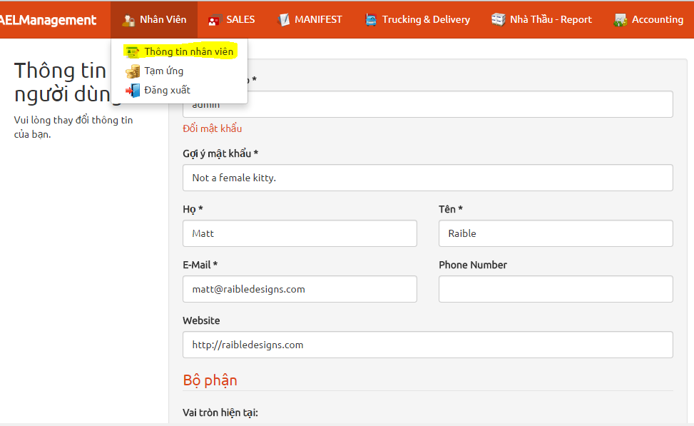
ACCESS | ROLE_USER, ROLE_ADMIN
1 | Thông tin nhân viên | Cho phép người dùng thay đổi thông tin nhân viên/mật khẩu/phòng ban

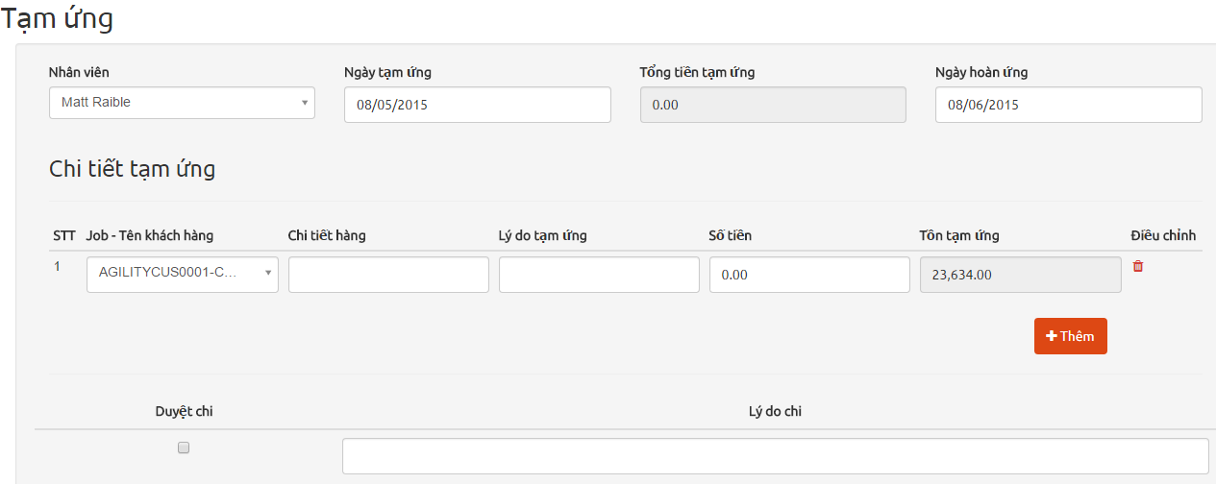
2 | Tạm ứng | Quản lý tạm ứng
 |  | * Tạo phiếu tạm ứng
 |  | ** Nhân viên | Nhân viên bình thường chỉ có thể tạo phiếu tạm ứng cho mình Riêng kế toán có thể tạo phiếu tạm ứng cho người khác
 |  | ** Ngày tạm ứng
 |  | ** Chi tiết tạm ứng | Danh sách số tiền tạm ứng ứng với từng JOB
 |  | ** Duyệt chi/Lý do chi | Phần này chỉ kế toán và admin có thể thay đổi
 |  |  | Nếu đã duyệt chi thì nhân viên ko thể thay đổi thông tin phiếu tạm ứng nữa
 |  |  | Khi kế toán đã duyệt thì tổng tiền tạm ứng sẽ được tính vào công nợ nhân viên
 |  | *** Tồn tạm ứng | Tính theo JOB, là tổng tiền tạm ứng của JOB đó của nhân viên tính tới ngày tạm ứng mới nhập, trừ đi tổng tiền mà kế toán đã thu lại từ nhân viên đó cho JOB tương ứng (Xem Phiếu thu phần kế toán)

 |  | ** In phiếu tạm ứng
 |  | ** In phiếu chi | Phiếu chi chỉ có thể in khi đã duyệt chi

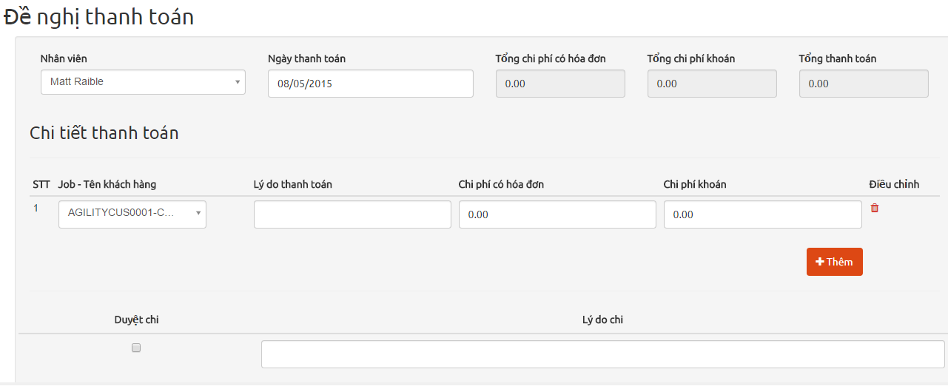
 | Thanh toán
 |  | * Tạo phiếu thanh toán(admin)
 |  | ** Nhân viên | Nhân viên bình thường chỉ có thể tạo phiếu thanh toan cho mình Riêng kế toán có thể tạo phiếu thanh toán cho người khác
 |  | ** Duyệt chi/Lý do chi | Phần này chỉ kế toán và admin có thể thay đổi
 |  |  | Nếu đã duyệt chi thì nhân viên ko thể thay đổi thông tin nữa
 |  | ** Có thể in phiếu đề nghị thanh toán

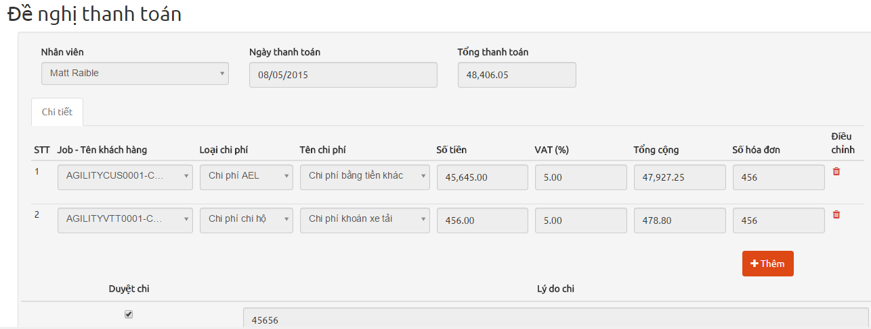
 |  | * Tạo phiếu thanh toán(Manifest)
 |  | ** Nhân viên | Nhân viên bình thường chỉ có thể tạo phiếu thanh toan cho mình Riêng kế toán có thể tạo phiếu thanh toán cho người khác
 |  | ** Duyệt chi/Lý do chi | Phần này chỉ kế toán và admin có thể thay đổi
 |  |  | Nếu đã duyệt chi thì nhân viên ko thể thay đổi thông tin nữa
 |  |  | Chi tiết thanh toán của từng JOB sẽ được thêm vào phần chi phí JOB (xem Manifest)
 |  | ** Có thể in phiếu đề nghị thanh toán

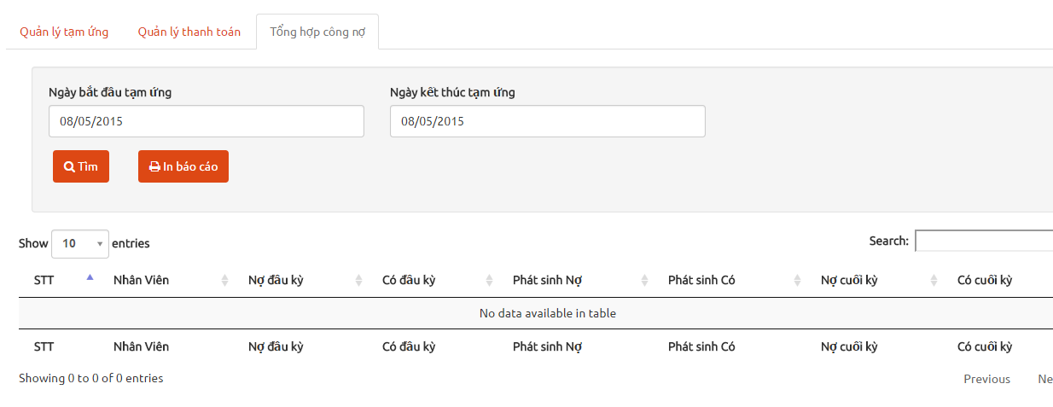
 | Tổng hợp công nợ | * Tính công nợ nhân viên theo thời gian
**** |  | ** Nợ đầu kỳ | Tổng tiền tạm ứng tính tới ngày bắt đầu
 |  | ** Có đầu kỳ | Tổng tiền kế toán thu lại của nhân viên đó tính đến ngày bắt đầu tạm ứng (Phiếu thu - Accounting)
 |  | ** Phát sinh nợ | Tồng tiền tạm ứng trong khoảng thời gian search
 |  | ** Phát sinh có | Tổng tiền kế toán thu lại của nhân viên đó trong thời gian search (Phiếu thu - Accounting)
 |  | ** Nợ cuối kỳ
 |  | ** Có cuối kỳ

Sales
ACCESS | ROLE_SALE, ROLE_ADMIN
1 | Quản lý khách hàng
 |  | * Thông tin khách hàng | Quản lý thông tin khách hàng

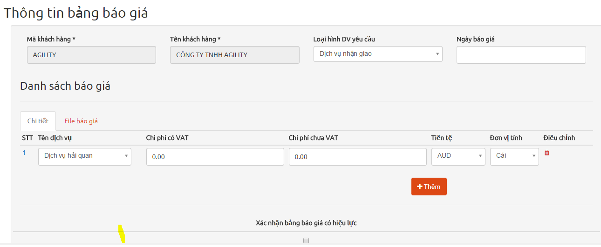
 |  | * Bảng báo giá | Danh sách báo giá cho khách hàng
 |  | ** Chi tiết báo giá
 |  | ** File báo giá | Cho phép đính kèm file báo giá dưới bất kỳ format nào
 |  | ** Xác nhận có hiệu lưc | Nhân viên Sale xác nhận
 |  |  | Sau khi xác nhận ko thể thay đổi thông tin báo giá
 |  |  | Sau khi xác nhận chỉ có admin có thể tắt xác nhận
 |  |  | Bảng báo giá đã xác nhận sẽ được hiển thị ở phần report vận tải (xem Accounting - Dịch vụ vận tải)

Manifest
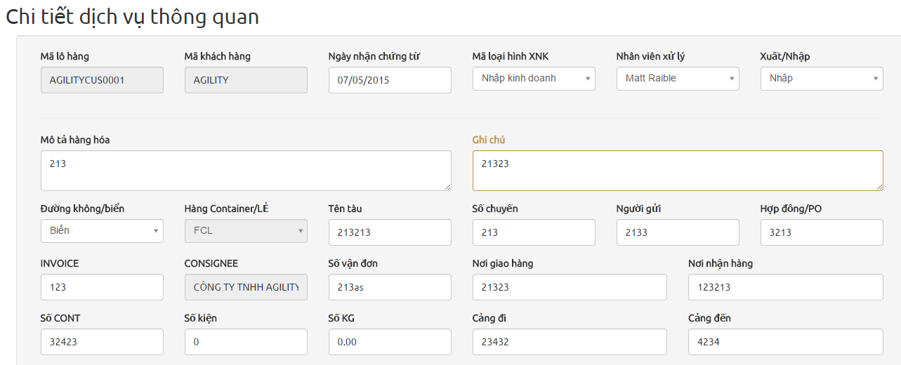
ACCESS | ROLE_DOCS, ROLE_ADMIN
1 | Dịch vụ thông quan | * Chi tiết dịch vụ thông quan | Nhập chi tiết đơn hàng cho dịch vụ thông quan
 |  | ** Mã lô hàng | MãKH + CUS + số đếm(theo khách hàng)
 |  |  | Tùy vào hàng Xuất/Nhập, chẵn lẻ (FCL/LCL)mà thông tin hiển thị sẽ khác nhau (xem sheet CRs for more detail)
 |  | ** Consignee | Nếu là hàng nhập thì tự động lấy tên khách hàng
 |  | ** Người gửi | Nếu là hàng xuất thì tự động lấy tên khách hàng

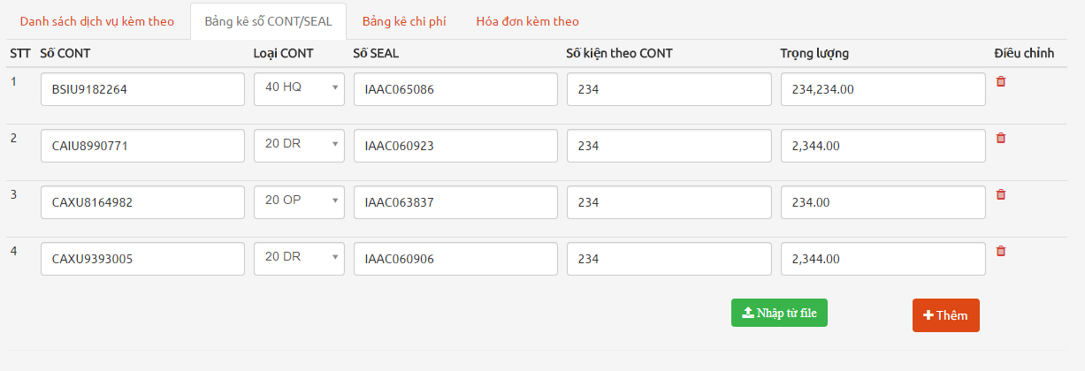
 |  | ** Bảng kê số CONT/SEAL | Có thể import data từ file excel (xem template Container_template.xls)
 |  |  | Chỉ nhận file xls
 |  |  | Chỉ hiện khi loại hàng là FCL

 |  | ** Bảng kê chi phí | Thể hiện tất cả các chi phí từ phiếu thanh toán có liên quan đến JOB hiện tại (xem Nhân viên - Phiếu thanh toán JOB)
 |  |  | Chi phí ở đây ko được sửa và thay đổi

 |  | ** Hoàn thành thủ tục Hải Quan | Đã hoàn thành thủ tục hải quan sẽ có function In biên bảng giao hàng
 |  |  | Xem template BIEN BANG GIAO HANG
 |  |  | Hàng Xuất ko có In biên bảng giao hàng

 |  | ** Chuyển BP giao hàng | Khi đã chuển BP Giao hàng ko được xóa, ko được thay đổi loại hàng FCL/LCL

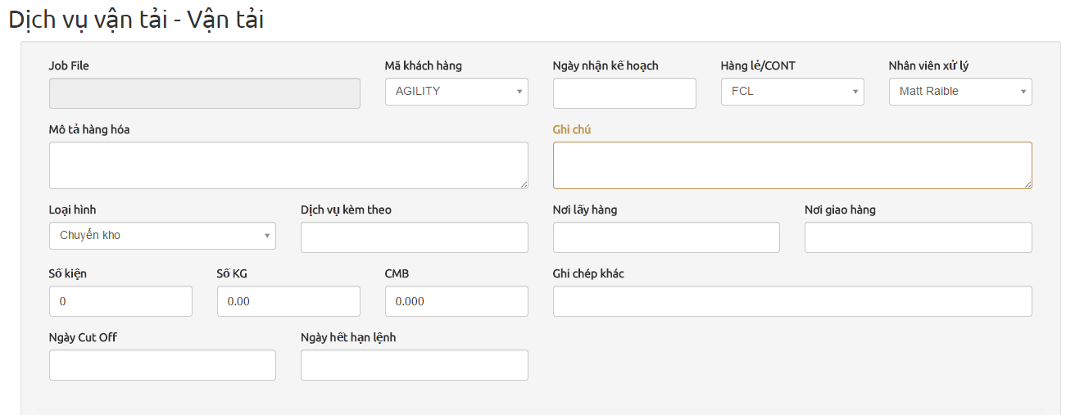
2 | Dịch vụ vận tải | * Vận tải (Inland)
 |  | * Vận tải nội địa (Sealand)
 |  | ** Job File | MãKH + VTT + số đếm(theo khách hàng)
 |  | ** Bảng kê số và Bảng kê chi phí | Tương tự phần Dịch vụ thông quan ở trên

 |  | ** Delivery | Tương tự Chuyển BP Giao hàng của Dịch vụ thông quan

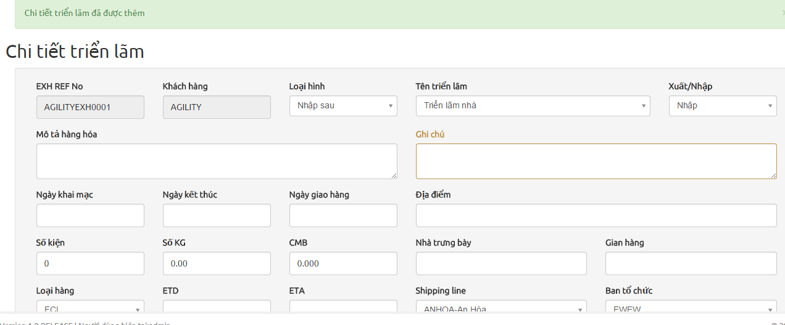
3 | Triển lãm | * Chi tiết triễn lãm
 |  | ** Job File | MãKH + EXH+ số đếm(theo khách hàng)
 |  | ** Bảng kê số và Bảng kê chi phí | Tương tự phần Dịch vụ thông quan ở trên

 |  | ** Chuyển BP VT | Tương tự Chuyển BP Giao hàng của Dịch vụ thông quan

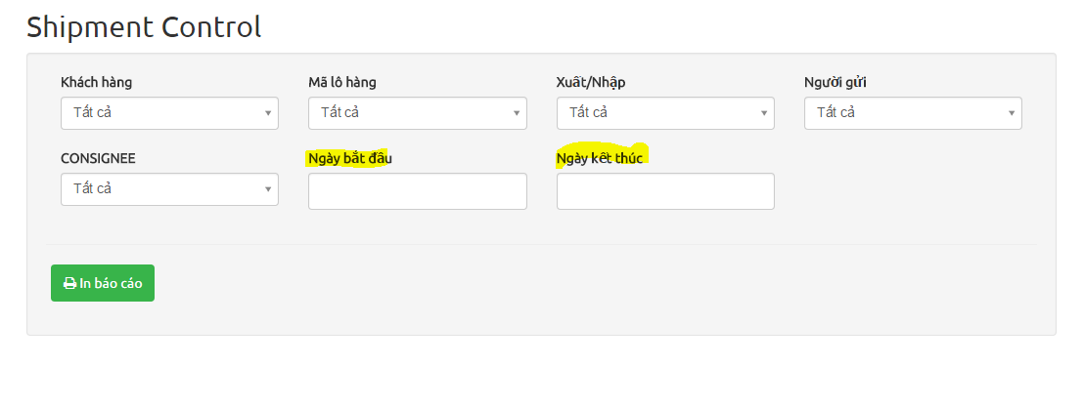
4 | Shipment control |  | Xuất report cho dịch vụ thông quan theo điều kiện search tương ứng
 |  | * Ngày bắt đầu - Ngày kết thúc | Xét Ngày TKHQ
 |  |  | Xem template Shipment Control

Trucking
ACCESS | ROLE_TRUCK, ROLE_ADMIN
1 | Trucking & Delivery |  | Hiển thị tất cả JOB ở Manifest đã chuyển qua bộ phận giao hàng
 |  |  | Phần lớn thông tin được load từ Manifest và ko cho thay đổi

 |  | ** Ghi chú | Load từ Manifest và cho thay đổi

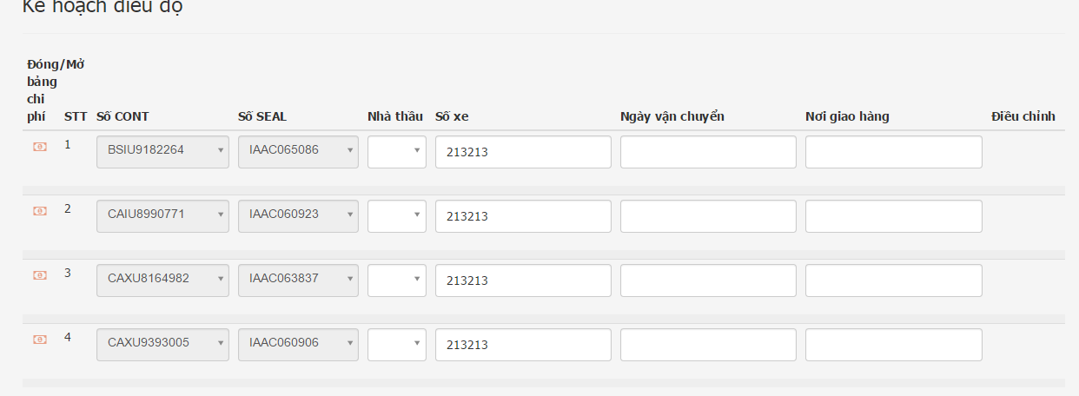
 |  | * Kế hoạch điều độ | Nếu là hàng FCL thì mỗi CONT trong bảng kê số sẽ có 1 dòng trong bảng kế hoạch điều độ. Không cho thêm hay xóa
 |  |  | Riêng vận tải nội địa sẽ có 3 dòng cho mỗi CONT
 |  |  | Nếu là hàng LCL thì cho thêm thoải mái, nhưng ko cần thông tin số CONT/SEAL

 |  | * Chi phí nhà thầu | Mỗi dòng kế hoạch sẽ có 1 bảng chi phí nhà thầu tương ứng
 |  |  | Khi đã chuyển bộ phận kế toán, nhân viên kế toán và admin sẽ thấy được thông tin chi phí này (Xem TỔng hợp chi phí - Accounting)
 |  |  | Nếu admin/kế toán duyệt dòng chi phí nào thì dòng đó ko được sửa/xóa

 |  | ** Chuyển kế toán | Khi đã chuyển kế toán sẽ ko được xóa

Nha thau
ACCESS | ROLE_NHATHAU, ROLE_ADMIN
1 | Bảng kê nhà thầu |  | Xuất report bảng kê nhà thầu theo điều kiện search
 |  |  | Data lấy từ Kế hoạch điều độ phần Trucking
 |  | ** Ngày bắt đầu - Ngày kết thúc | Ngày giao hàng (xem Kế hoạch điều độ phần trucking)

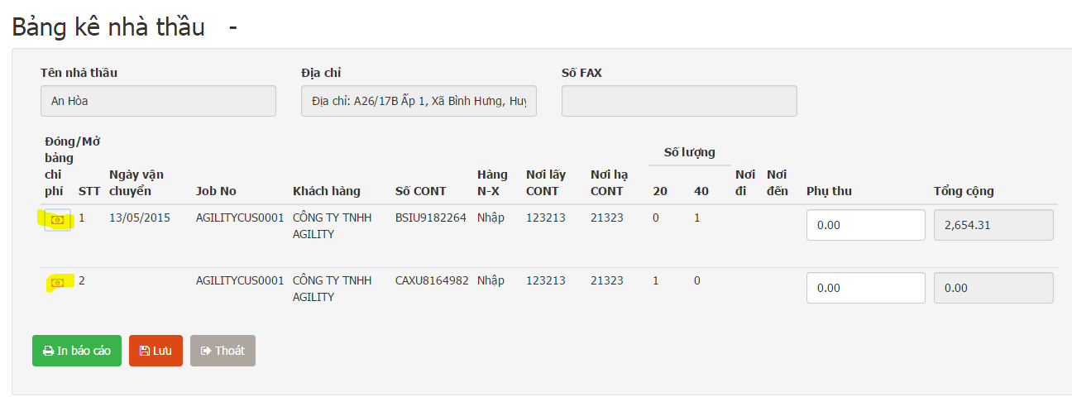
 |  | * Kết quả search | Thông tin kế hoạch điều độ và bảng chi phí tương ứng

 |  | ** In báo cáo | Xem FORM BANG KE NHA THAU

 |  | ** Chi phí trong báo cáo | Với mỗi chi phí trong bảng kê chi phí, tạo ra 1 col chi phí trong report
 |  |  | Kế bên là số hóa đơn

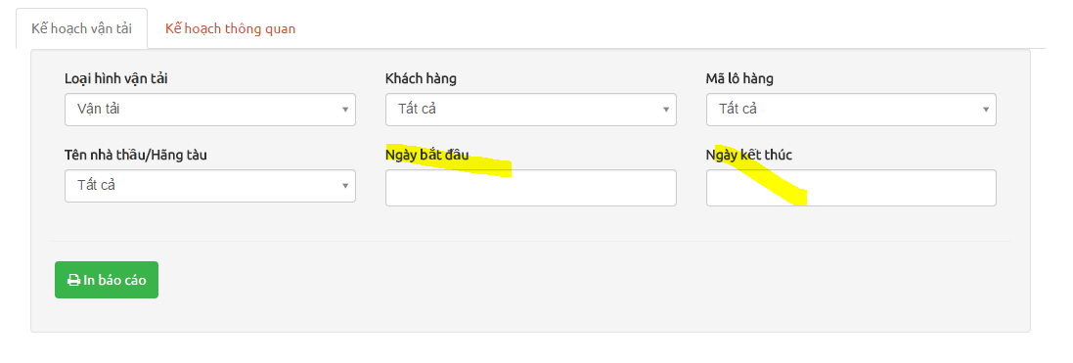
2 | Kế hoạch vận tải |  | Xuất report Kế Hoạch Vận Tải
 |  |  | Xem template Ke Hoạch Van Tai - Phan mem
 |  | * Dịch vụ vận tải | Data lấy từ Kế hoạch điều độ phần Trucking
 |  | ** Ngày bắt đầu - Ngày kết thúc | Ngày giao hàng

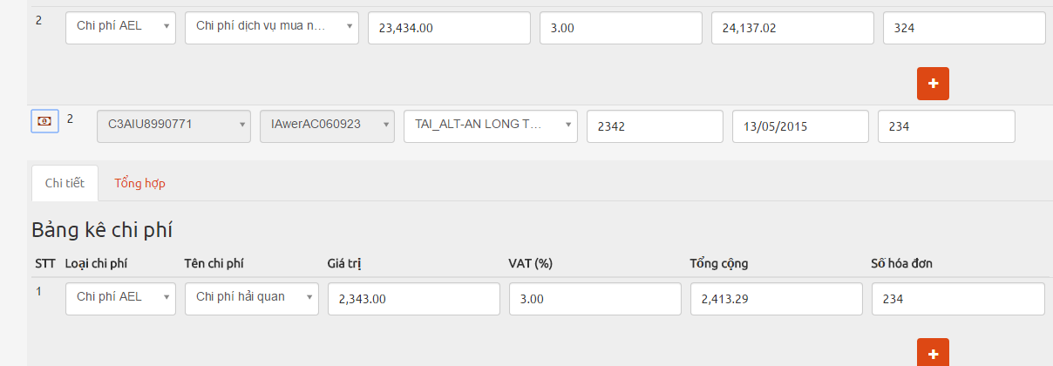
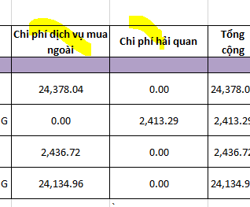
 |  | ** Chi phí trong report | Tương tự Bảng kê nhà thầu, số cột chi phí trong report là động tùy theo số tên chi phí trong bảng chi phí của kế hoạch điều độ

 |  | * Dịch vụ thông quan | Xuất report Kế Hoạch Vận Tải
 |  |  | Xem template Ke Hoạch Van Tai - Phan mem
 |  |  | Data lấy từ Kế hoạch điều độ phần Trucking
 |  | ** Ngày bắt đầu - Ngày kết thúc | Ngày giao hàng

Accounting
ACCESS | ROLE_ACCOUNTING, ROLE_ADMIN
1 | Dịch vụ thông quan | * DEBIT note | 1 debit note ứng với 1 JOB của dịch vụ thông quan
 |  |  | Chỉ hiện những JOB đã chuyển kế toán
 |  |  | Xem template DEBIT NOTE

 |  | ** Thông tin chung | Load từ JOB tương ứng và ko được thay đổi

 |  | ** Chi phí | Phần chi phí phát sinh sẽ do kế toán nhập

 |  | ** Chi phí chi hộ | Chỉ load chi phí thuộc loại Chi Phí Chi Hộ từ bảng chi phí của JOB tương ứng


2 | Bảng kê cước vận chuyến |  | Debit của dịch vụ vận tải theo tháng
 |  |  | Xem template FORM GUI PHAN MEM

 |  | ** Ngày bắt đầu - Ngày kết thúc | Tìm những JOB có kế hoạch điều độ (CONT) có ngày giao hàng rơi vào tháng cần tìm
 |  |  | Liệt kê JOB và tất cả các CONT thỏa điều kiện

 |  | ** Danh sách chào giá | Liệt kê bảng bảo giá Dịch vụ vận tải (Phần SALE) cho các khách hàng được tìm thấy
 |  | ** File Báo giá

3 | Dịch vụ triễn lãm | * DEBIT Triển lãm | Xem template TAC - VIETBUILD
 |  |  | 1 JOB triển lãm sẽ có 1 DEBIT
 |  |  | Chỉ tính những JOB nào đã chuyển kế toán

 |  | ** Thông tin chung | Load từ JOB tương ứng

 |  | ** Bảng chi phí | Chi phí sẽ thu lại từ nhà thầu, do kế toán nhập sau đó được xuất ra report

4 | Tổng hợp chi phi | * Chi phí Manifest | Liệt kê tất cả JOB và bảng chi phí tương ứng (phần Manifest)
 |  |  | Kế toán có thể duyệt từng dòng chi phí
 |  |  | Khi dòng chi phí đã được duyệt, nhân viên ko thể thay đổi/xóa dòng đó trong phiếu thanh toán

 |  | * Chi phí nhà thầu | Liệt kê tất cả kế hoạch vận tải và bảng chi phí tương ứng (phần Trucking
 |  |  | Kế toán có thể duyệt từng dòng chi phí
 |  |  | Khi dòng chi phí đã được duyệt, nhân viên ko thể thay đổi/xóa dòng đó trong phiếu thanh toán

5 | Theo dõi tạm ứng |  | Tương tự phần tạm ứng của nhân viên. Nhưng ở đây kế toán có thể tìm kiếm thông tin tạm ứng/thanh toán của tất cả nhân viên trong hệ thống

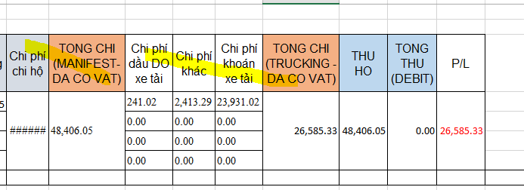
6 | Theo dõi Profit Loss |  | Tính lợi nhuận của từng JOB mang lại
 |  |  | Xem template ProfitLoss
 |  |  | P/L = Thu - Chi

 |  |  | Chi phí: tổng chi phí phần Manifest (tính theo loại chi phí, mỗi loại 1 col); tổng chi phí phần trucking (tính theo tên chi phí, mỗi tên 1 col)

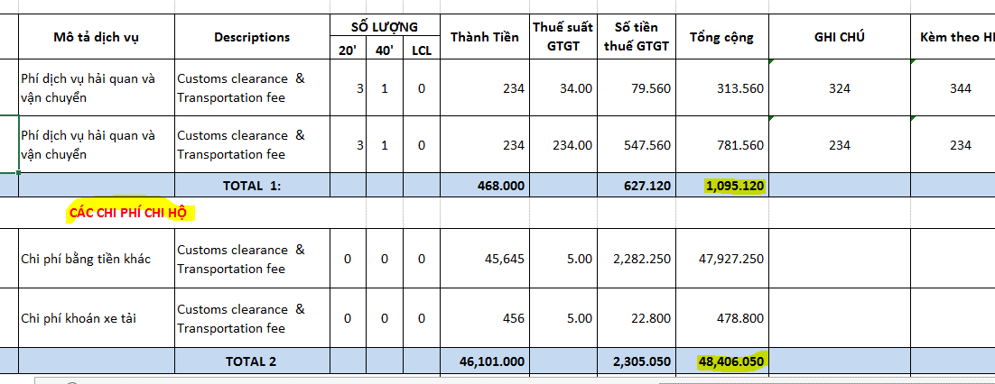
 |  | * Dịch vụ nhận giao | Thu: tổng giá cả trong DEBIT NOTE và chi phí chi hộ trong DEBIT NOTE (sẽ thành thu hộ)

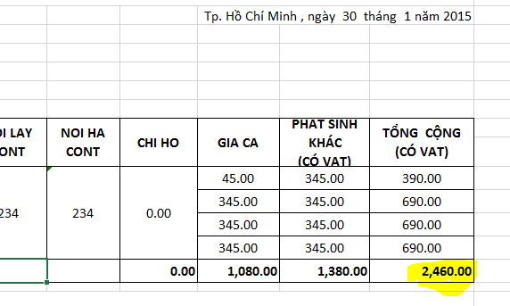
 |  | * Dịch vụ vận tải | Thu: tổng giá cả trong report vận tải của JOB tương tứng và chi phí chi hộ (sẽ thành thu hộ)

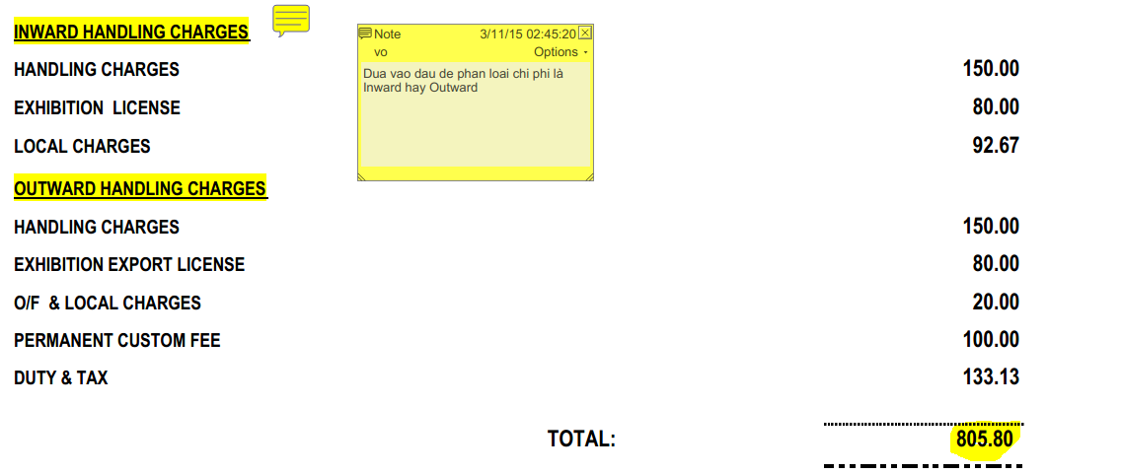

 |  | * Dịch vụ triển lãm | Thu: tổng chi phí trong DEBIT vận tải của JOB tương tứng và chi phí chi hộ (sẽ thành thu hộ)

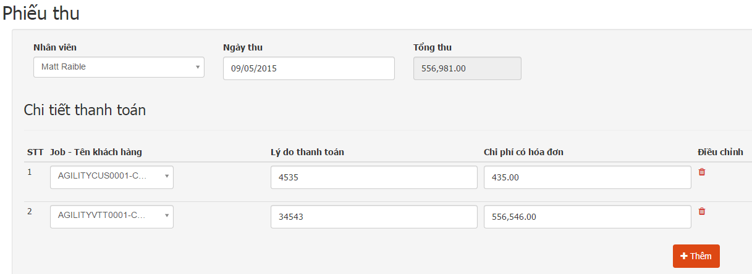
7 | Quản lý phiếu thu | * Tạo phiếu thu | Nhập chi phí thu lại của từng nhân viên theo JOB, sẽ được tính vào phát sinh có của công nợ nhân viên

 |  | ** In phiếu thu | Sau khi tạo phiếu thu có thể in phiếu thu
 |  |  | Xem template Phiếu thu chi

